상품제안서
아이랩 클래식 LED 팬 | 상품코드: S46451

 |  |  |  |  |  |  | 02-713-8555 | www.synergygift.co.kr
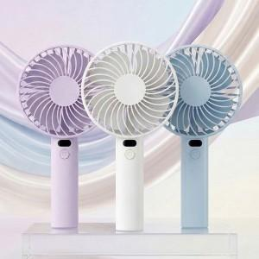 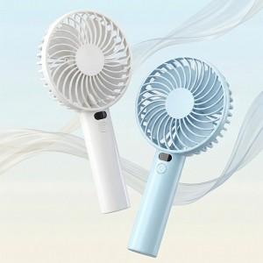 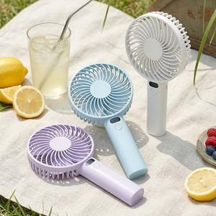

【상세/제작정보】 | * 3단계 바람 조절<br> * LED 디스플레이(배터리 잔량, 풍속 표시 가능)<br> * 3400 RPM<br> * 충전하여 무선사용<br> * 측면 거치 구조로 테이블용 사용 가능<br>

【인쇄/포장옵션】 | 레이저 / 포장지포장

【공급단가】 | 수량 | 30~ | 100~ | 500~ | 1,000~ | 3,000~
*VAT별도 | 단가 | 6,500원 | 6,150원 | 5,750원 | 5,650원 | 5,550원

【상품 URL】 | https://www.synergygift.co.kr:443/src/goods_detail.php?gdno=46451

